maven安装
Maven

 | 基于项目对象模型（缩写：POM）概念，Maven利用一个中央信息片断能管理一个项目的构建、报告和文档等步骤。

 | Maven 是一个项目管理工具，可以对 Java 项目进行构建、依赖管理。

 | 实质上 SSM项目 将jar包进行管理

ssm
jar包
 |  |  |  | 仓库 | (本地仓库) | 远程仓库（私服）
jar包

安装环境

apache-maven-3.5.4-bin.zip |  |  | 解压缩到本地 本地路径要求没有中文以及空格

配置环境变量
 |  |  |  | 解压缩到本地的路径
 | 新建 MAVEN_HOME |  |  | F:\10_maven\apache-maven-3.5.4

 | Path追加 |  |  | ;F:\10_maven\apache-maven-3.5.4\bin; |  |  | %MAVEN_HOME %\bin

验证maven环境

 | cmd -- dos窗口 -- 输入 mvn -v |  |  | 成功

修改setting.xml文件

 | 第一个 修改 本地仓库位置

 |  | <localRepository>/path/to/local/repo</localRepository>
 |  | localRepository节点默认是被注释掉的，需要把它移到注释之外，然后将localRepository节点的值改为目录D:\ProgramFiles \apache-maven-repository。

 | 第二个 修改 下载位置 aliyun

 |  | 在mirrors节点下，新增如下内容，这样从仓库中下载jar包速度上会快很多。

 |  | <mirror>
 |  | <id>aliyunmaven</id>
 |  | <mirrorOf>*</mirrorOf>
 |  | <name>阿里云公共仓库</name>
 |  | <url>https://maven.aliyun.com/repository/public</url>
 |  | </mirror>

 | 第三个 修改 jdk1.8版本

 |  | 在profiles节点下配置

 |  | <profile>
 |  | <id>jdk-1.8</id>
 |  | <activation>
 |  | <activeByDefault>true</activeByDefault>
 |  | <jdk>1.8</jdk>
 |  | </activation>
 |  | <properties>
 |  | <maven.compiler.source>1.8</maven.compiler.source>
 |  | <maven.compiler.target>1.8</maven.compiler.target>
 |  | <maven.compiler.compilerVersion>1.8</maven.compiler.compilerVersion>
 |  | </properties>
 |  | </profile>

 |  |  |  |  |  |  |  | 更改为自己的maven路径

maven基础说明
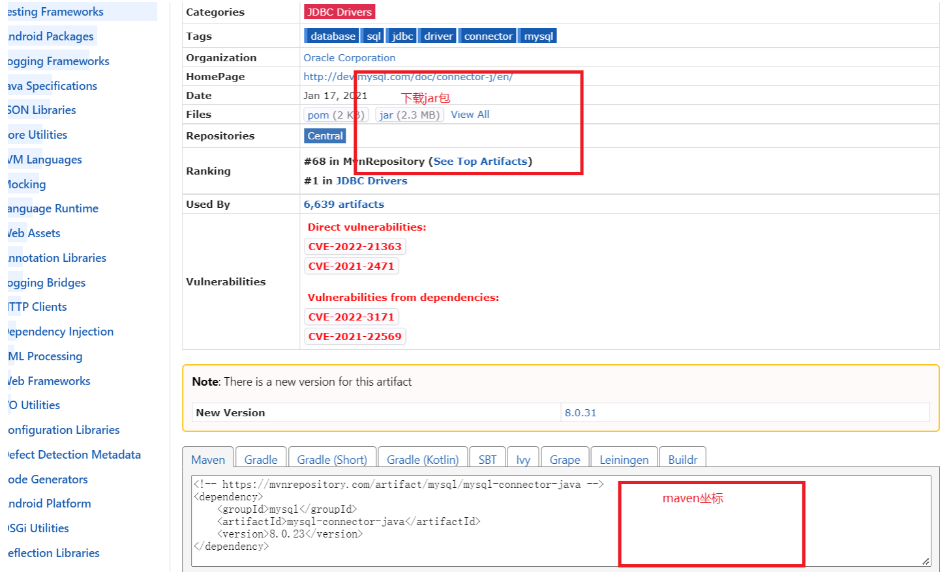
①仓库种类
 | 构建的maven工程从本地仓库加载 本地仓库jar包从中央仓库加载

 | 如果在没有网下 可以构建远程仓库 只要有局域网下 就可以从远程仓库下载

 | 远程仓库可以从中央仓库下载 也可以是本地仓库上传

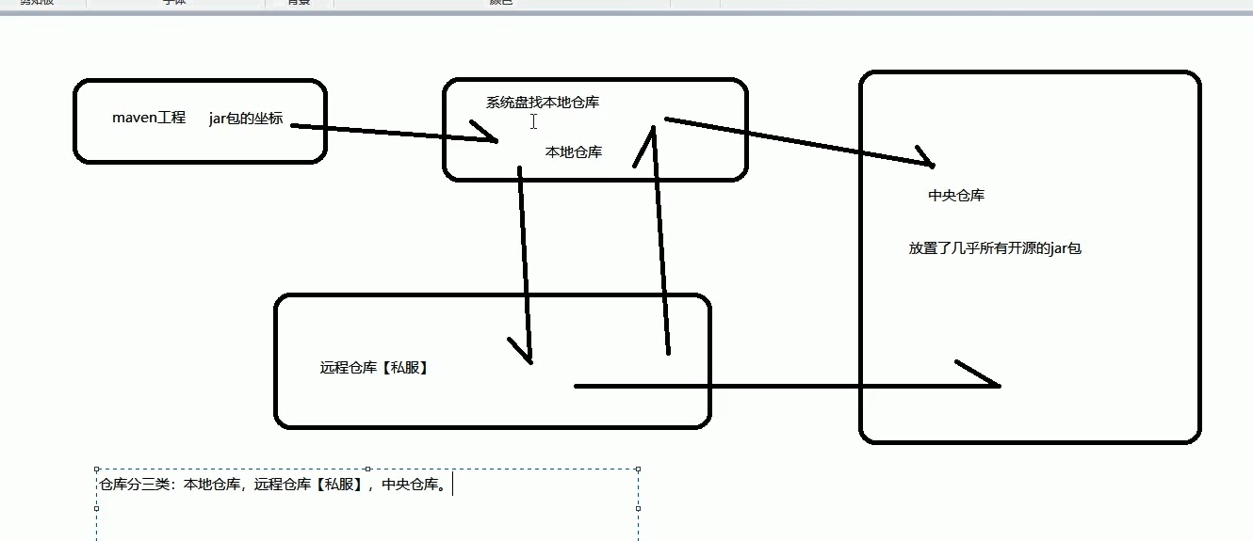

②设置本地仓库
 | 我们通过设置localRepository 更改设置本地仓库位置

③ maven目录结构以及命令
 | 介绍maven的标准目录结构和常用命令

 | 我们编写完的代码 核心代码 最终要打包为jar包 发布到线上 使用

 | 我们在后期需要更改代码 需要不停的重新打jar包 |  |  |  |  | 这样太麻烦

 | 我们的代码部分 |  |  |  |  |  |  | 划分为代码结构 |  |  | 项目名
 |  |  |  |  |  |  |  |  |  |  | src | 核心代码
 | 核心代码部分 |  | 我们只是打包核心代码部分 其他部分并不打包 |  |  |  |  |  |  |  | 配置文件 | config/resources

 | 配置文件部分
 |  |  |  |  |  |  |  | maven标准项目目录结构：
 | 测试代码部分 |  |  |  |  |  |  |  |  | src/main/java |  | 核心代码

 | 测试配置文件 |  |  |  |  |  |  |  |  | src/main/rescources |  | 配置文件

 |  |  |  |  |  |  |  |  |  | src/test/java目录 |  | 测试代码
 |  |  |  |  |  |  |  |  |  | src/test/resouces目录

 |  |  |  |  |  |  |  |  |  | src/main/webapp页面资源 |  |  | js/css/图片等资源

④执行maven命令 |  |  | 找到工程下

 | ① mvn clean |  |  | 删除工程target目录

 | ②mvn compile |  |  | 编译 再次生成target

 | ③mvn test |  | 测试 | 可以编译 src/main/java 以及 src/main/test

 | ④mvn package |  |  | 打包 生成war包

 | ⑤mvn install |  |  | 打成war包的同时 还会把war包安装到本地仓库

⑤ Maven生命周期

清除编译 |  |  | 编译 |  | 测试 |  | 打包 |  | 安装 |  | 发布
clean |  |  | compile |  | test |  | package |  | intall |  | deploy

⑥ maven概念模型图

 | maven包含了一个项目对象模型（project object model），一组标准集合，一个项目生命周期（project lifecycle），一个依赖管理系统（dependency management system）和用来运行定义在生命周期阶段中插件目标逻辑

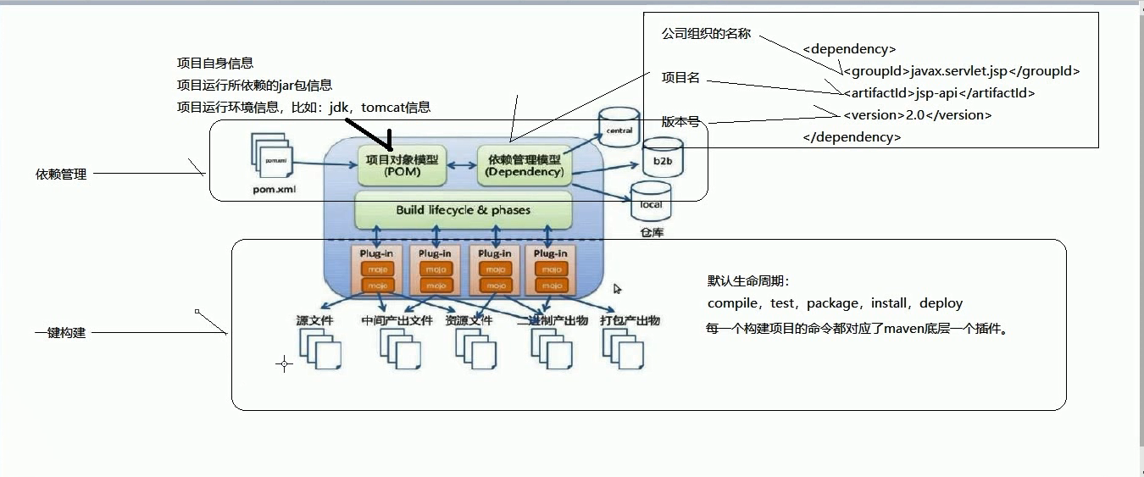

⑥maven的jar坐标

 | groupId： 项目组 ID，定义当前 Maven 项目隶属的组织或公司，通常是唯一的。它的取值一般是项目所属公司或组织的网址或 URL 的反写，例如 net.biancheng.www。
 | artifactId： 项目 ID，通常是项目的名称。
 | version：版本。
 | packaging：项目的打包方式，默认值为 jar。
 | 以上 4 个元素中 groupId、artifactId 和 version 是必须定义的，packaging 是可选的。

⑦ 查看仓库官网 |  | 获取对应jar包的依赖

 | maven 仓库官网(http://mvnrepository.com/)如下图所示:

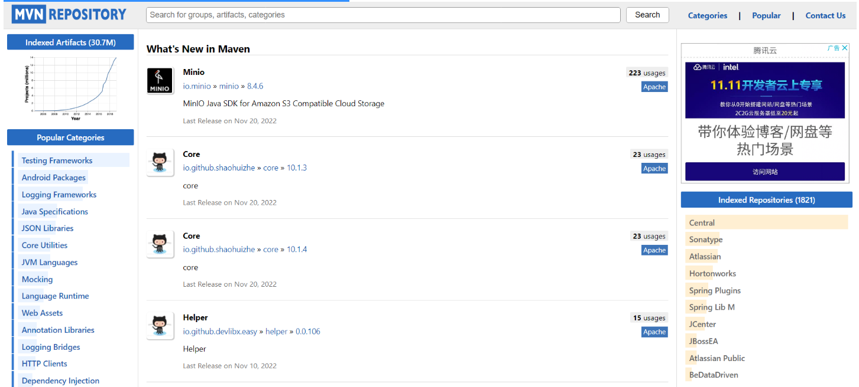

 | 在官网里就可以下载自己所需开发 jar 包，继续点击链接打开如下:

idea创建maven工程
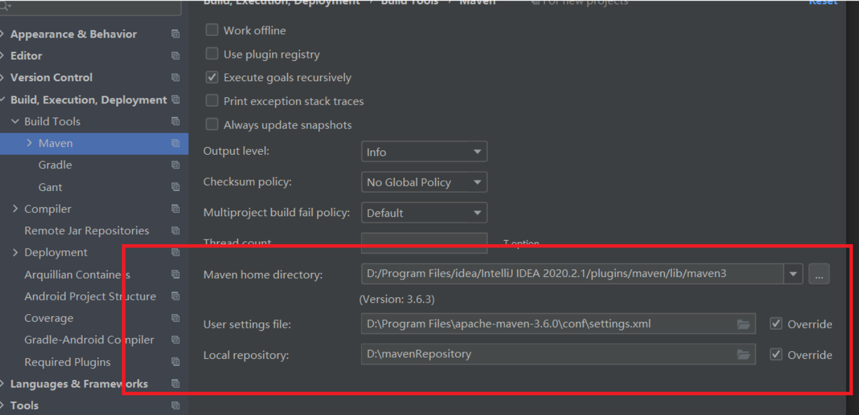
注意：如果在没有网络下，如果电脑加载过 可以从本地下载

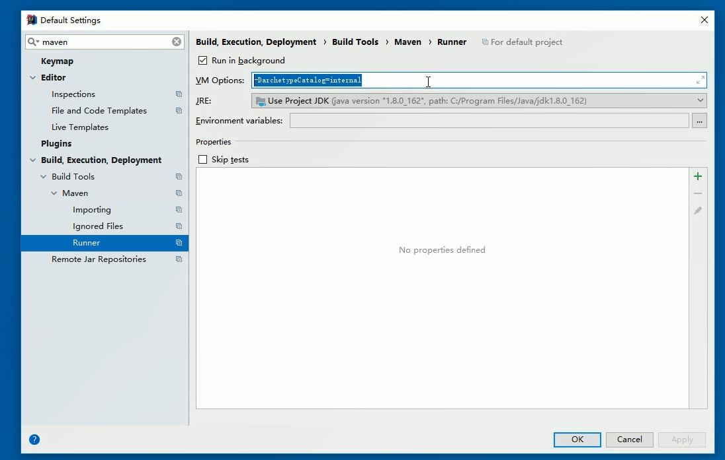
 |  | 出现编译无法通过 找不到对应的jar包

idea创建java工程 | 当然也可以不选择模板 会直接生成java和resources

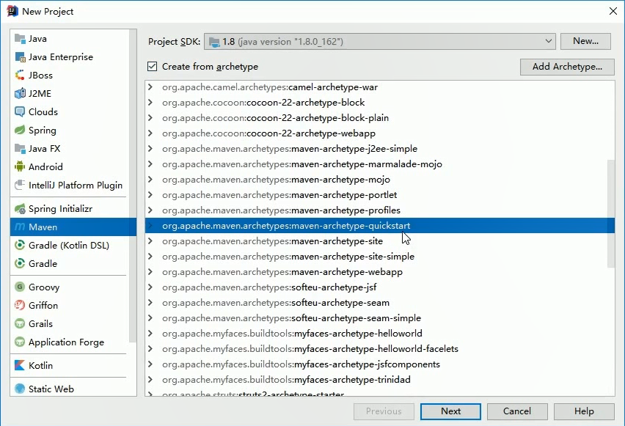

idea创建Web工程

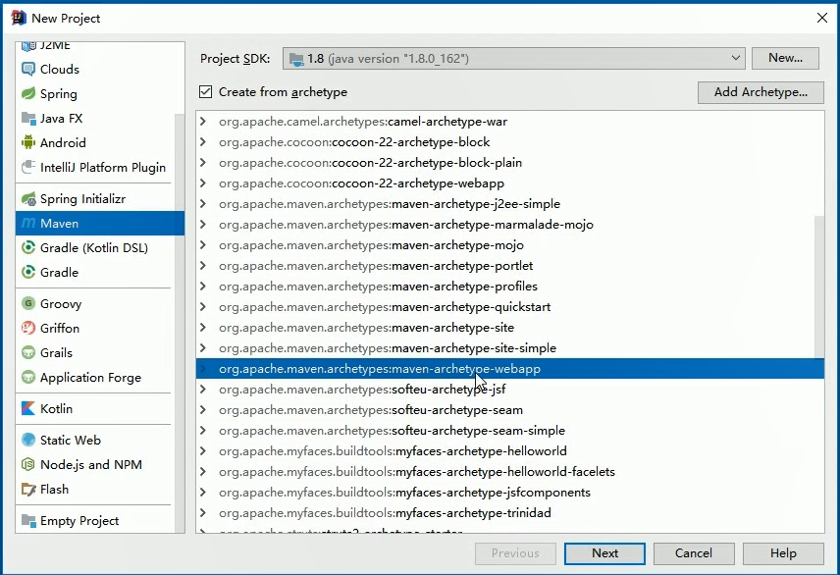

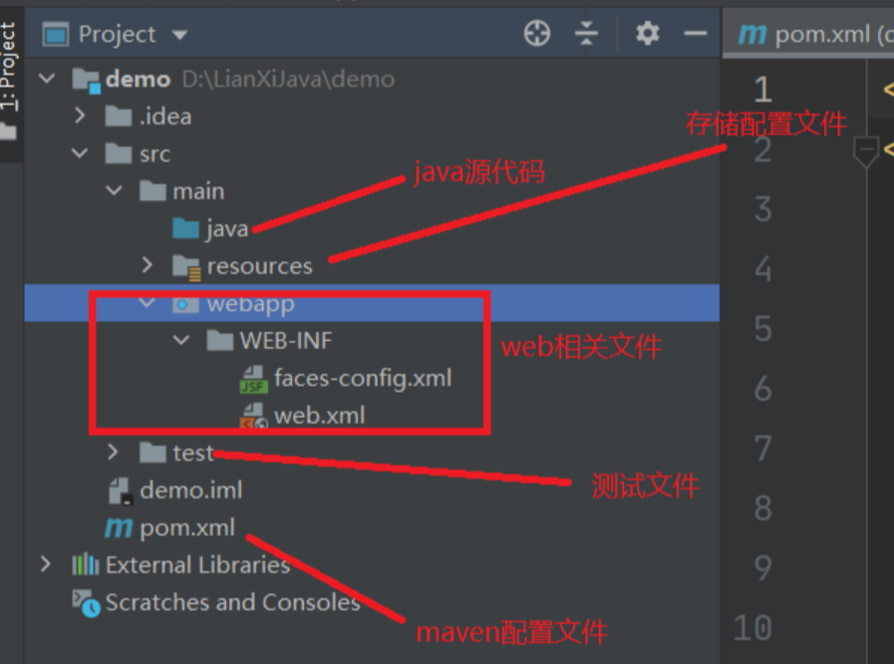

在idea中配置maven

打开idea-----点击File-----点击 Settings-----搜索maven...

SSM搭建maven
SSM创建流程

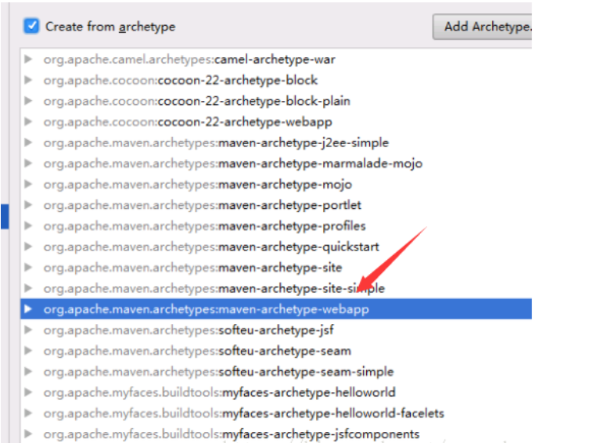
 | ① 选择maven-webapp

 | ② POM.xml

 | <properties>
 | <project.build.sourceEncoding>UTF-8</project.build.sourceEncoding>
 | <maven.compiler.source>1.8</maven.compiler.source>
 | <maven.compiler.target>1.8</maven.compiler.target>
 | <spring.version>5.3.1</spring.version>
 | <slf4j.version>1.6.6</slf4j.version>
 | <log4j.version>1.2.12</log4j.version>
 | <mysql.version>8.0.29</mysql.version>
 | <mybatis.version>3.5.5</mybatis.version>
 | </properties>

 | <dependencies>
 | <dependency>
 | <groupId>junit</groupId>
 | <artifactId>junit</artifactId>
 | <version>4.11</version>
 | <scope>test</scope>
 | </dependency>
 | <!--Spring 核心jar包-->
 | <dependency>
 | <groupId>org.springframework</groupId>
 | <artifactId>spring-context</artifactId>
 | <version>${spring.version}</version>
 | </dependency>
 | <dependency>
 | <groupId>org.springframework</groupId>
 | <artifactId>spring-beans</artifactId>
 | <version>${spring.version}</version>
 | </dependency>
 | <dependency>
 | <groupId>org.springframework</groupId>
 | <artifactId>spring-core</artifactId>
 | <version>${spring.version}</version>
 | </dependency>
 | <!--Spring 关于事物的jar包-->
 | <dependency>
 | <groupId>org.springframework</groupId>
 | <artifactId>spring-tx</artifactId>
 | <version>${spring.version}</version>
 | </dependency>
 | <dependency>
 | <groupId>org.springframework</groupId>
 | <artifactId>spring-orm</artifactId>
 | <version>${spring.version}</version>
 | </dependency>
 | <dependency>
 | <groupId>org.springframework</groupId>
 | <artifactId>spring-jdbc</artifactId>
 | <version>${spring.version}</version>
 | </dependency>
 | <!--spring web jar包-->
 | <dependency>
 | <groupId>org.springframework</groupId>
 | <artifactId>spring-web</artifactId>
 | <version>${spring.version}</version>
 | </dependency>
 | <!--spring webmvc jar包-->
 | <dependency>
 | <groupId>org.springframework</groupId>
 | <artifactId>spring-webmvc</artifactId>
 | <version>${spring.version}</version>
 | </dependency>
 | <!--mybatis jar包-->
 | <dependency>
 | <groupId>org.mybatis</groupId>
 | <artifactId>mybatis</artifactId>
 | <version>${mybatis.version}</version>
 | </dependency>
 | <!--Spring aop相关jar包-->
 | <dependency>
 | <groupId>org.aspectj</groupId>
 | <artifactId>aspectjweaver</artifactId>
 | <version>1.6.8</version>
 | </dependency>
 | <dependency>
 | <groupId>org.springframework</groupId>
 | <artifactId>spring-aop</artifactId>
 | <version>${spring.version}</version>
 | </dependency>
 | <!--mysql jar包-->
 | <dependency>
 | <groupId>mysql</groupId>
 | <artifactId>mysql-connector-java</artifactId>
 | <version>${mysql.version}</version>
 | </dependency>
 | <!--mybatis jar包-->
 | <dependency>
 | <groupId>org.mybatis</groupId>
 | <artifactId>mybatis-spring</artifactId>
 | <version>2.0.5</version>
 | </dependency>
 | <!--连接池 druid-->
 | <dependency>
 | <groupId>com.alibaba</groupId>
 | <artifactId>druid</artifactId>
 | <version>1.1.6</version>
 | </dependency>

 | <!--日志 jar包-->
 | <dependency>
 | <groupId>org.slf4j</groupId>
 | <artifactId>slf4j-api</artifactId>
 | <version>${slf4j.version}</version>
 | </dependency>
 | <dependency>
 | <groupId>org.slf4j</groupId>
 | <artifactId>slf4j-log4j12</artifactId>
 | <version>${slf4j.version}</version>
 | </dependency>
 | <!-- 添加json 依赖jar包 -->
 | <dependency>
 | <groupId>com.fasterxml.jackson.core</groupId>
 | <artifactId>jackson-core</artifactId>
 | <version>2.10.1</version>
 | </dependency>
 | <dependency>
 | <groupId>com.fasterxml.jackson.core</groupId>
 | <artifactId>jackson-databind</artifactId>
 | <version>2.10.1</version>
 | </dependency>
 | <dependency>
 | <groupId>com.fasterxml.jackson.core</groupId>
 | <artifactId>jackson-annotations</artifactId>
 | <version>2.10.1</version>
 | </dependency>
 | <!-- 文件上传包依赖 -->
 | <dependency>
 | <groupId>commons-fileupload</groupId>
 | <artifactId>commons-fileupload</artifactId>
 | <version>1.3.2</version>
 | </dependency>
 | </dependencies>

 | 2 在src下新建java和resources

 | java | 源代码文件

 | resources | 配置文件相关信息

 | 3 在resources下新建mapper

 | mapper存放dao层xml文件

 | 4 书写原来的SSM代码即可

设置webapp
